依頼シート
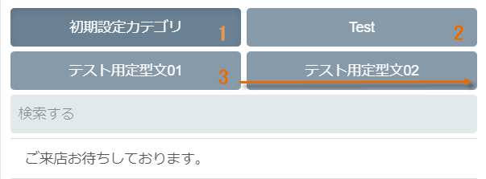
『依頼タイプ』 作成・変更・削除よりお選びください。
『名称』 該当のカテゴリ名をご入力ください。
『表示順』 メッセージ作成時に表示される順番をご入力ください。
カスタムメッセージテンプレート編集依頼

 | サポート番号 |  |  |  | 店舗名

 | カテゴリ

依頼タイプ |  | 名称 |  |  |  | 表示順

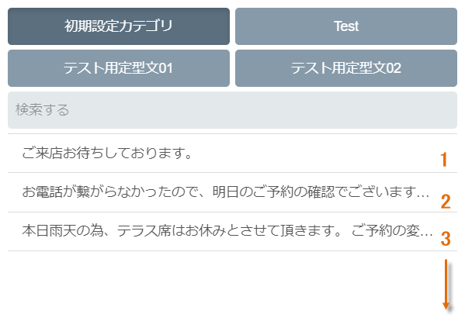
『カテゴリ名』 メッセージを登録するカテゴリ名をご入力ください。
『依頼タイプ』 作成・変更・削除よりお選びください。
『メッセージ』 該当のメッセージをご入力ください。
『店舗名』 反映させる店舗名をご入力ください。
『表示順』 カテゴリ内で表示される順番をご入力ください。

 | メッセージ

カテゴリ名 |  |  | 依頼タイプ | メッセージ |  |  | 店舗名 | 店舗名 | 表示順

